1 Datos ejecución
Tabla 1.

DATOS DE EJECUCIÓN ACUMULADOS DEL PLAN DE RECUPERACIÓN DESDE 2021 - HASTA 30/11/2023 (M EUROS)

Fecha | Credito inicial | Crédito total | Autorizaciones | Compromisos | Obligaciones reconocidas
2023-11-30 | 79,791 | 88,609 | 72,724 | 62,249 | 55,320

DATOS DE EJECUCIÓN DEL PLAN DE RECUPERACIÓN EN 2023 - HASTA 30/11/2023 (M EUROS)

Fecha | Credito inicial | Crédito total | Autorizaciones | Compromisos | Obligaciones reconocidas
2023-11-30 | 28,692 | 35,939 | 25,453 | 19,624 | 15,642

Fuente: Ministerio de Hacienda y Función Pública

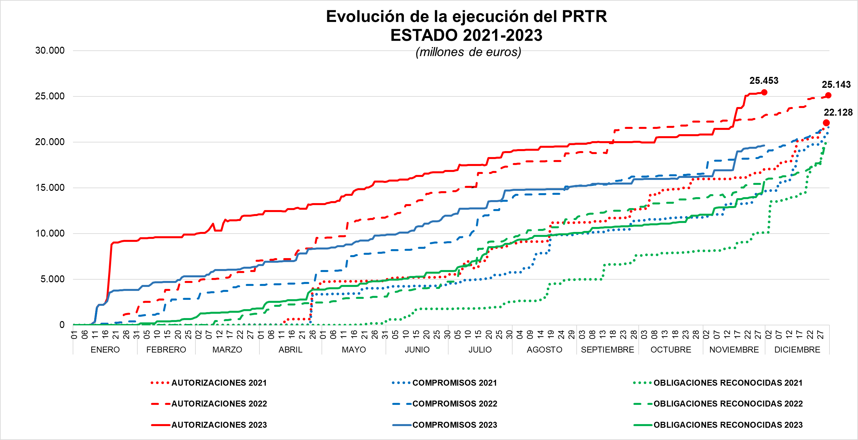

Fuente: Ministerio de Hacienda y Función Pública, Secretaria de Estado Presupuestos y Gastos

